상품제안서
마그네틱 가죽 맥세이프 카드지갑 | 상품코드: S45237

 |  |  |  |  |  |  | 02-713-8555 | www.synergygift.co.kr
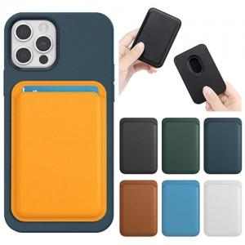 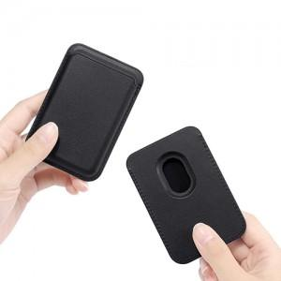 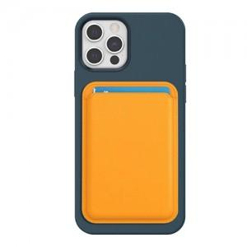

【상세/제작정보】

【인쇄/포장옵션】 | 불박, 풀칼라 / 포장불가능

【공급단가】 | 수량 | 300~ | 1,000~ | 3,000~ | 5,000~ | 10,000~
*VAT별도 | 단가 | 2,210원 | 2,090원 | 1,980원 | 1,930원 | 1,900원

【상품 URL】 | https://synergygift.co.kr:443/src/goods_detail.php?gdno=45237

